Marzo 2018
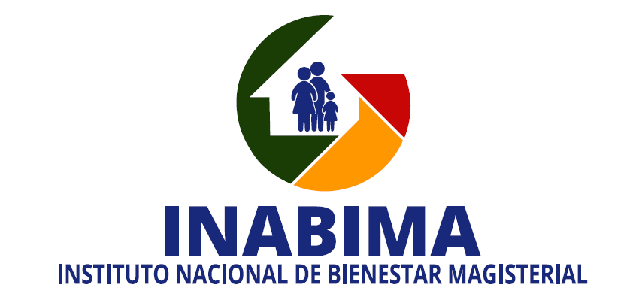 División de Compras y Contrataciones Lista de compras y contrataciones realizadas y aprobadas - Marzo 2018

No. Orden de Compra | No. Proceso de Contratación No. Expediente o No. Referencia | Fecha de registro | PROVEDORES | RNC | DESCRIPCIÓN | TIPO DE PROCESO | VALOR RD$
INABIMA-2018-00033 | INABIMA-UC-CD-2018-0020 | 2018-03-01 | Floristeria Zuniflor, SRL | 130182132 | Adquisición de corona de flores | Compra Directa | 7,316.00
INABIMA-2018-00034 | INBIMA-DAF-CM-2018-0012 | 2018-03-07 | Muebles Omar, SA | 101049847 | Adquisición de archivo de alta densidad para uso del Departamento Financiero del INABIMA | Compra Menor | 165,200.00
INABIMA-2018-00035 | INABIMA-UC-CD-2018-0017 | 2018-03-08 | Inversiones Corgarhi, SRL | 131454682 | Servicio de refrigerio y almuerzo Actividad Turismo Magisterial correspondiente al mes de marzo | Compra Directa | 97,920.00
INABIMA-2018-00038 | INABIMA-UC-CD-2018-0021 | 2018-03-08 | GM Servicio Total de Sellos, EIRL | 101695943 | Adquisición de sello fechador-numerador oara el Area de Tesorería INABIMA | Compra Directa | 23,406.48
INABIMA-2018-00036 | INABIMA-UC-CD-2018-0022 | 2018-03-08 | Tecnoredes, SRL | 101865857 | Adquisición de partes para cableado estructurado y puntos de red para ser instalados en las Areas de Financiero, Contabilidad y Compras del INABIMA | Compra Directa | 105,757.56
INABIMA-2018-00037 | INABIMA-DAF-CM-2018-0009 | 2018-03-08 | The Print Factory MP, SRL | 130746222 | Adquisición de artículos serigrafiados para uso en las actividades previstas en el Programa de Turismo Magisterial correspondiente al primer trimestre 2018 | Compra Menor | 277,447.50
INABIMA-2018-00040 | INABIMA-UC-CD-2018-0026 | 2018-03-09 | Floristeria Zuniflor, SRL | 130182132 | Adquisición de corona de flores | Compra Directa | 7,316.00
INABIMA-2018-00041 | INABIMA-DAF-CM-2018-0011 | 2018-03-12 | Servicios Graficos Tito, EIRL | 130885036 | Servicio de impresión de talonarios y materiales POP para uso del Plan Odontológico y Centros de Servicios del INABIMA | Compra Menor | 137,352.00
INABIMA-2018-00043 | INABIMA-UC-CD-2018-0023 | 2018-03-13 | Kyodom, SRL | 130502455 | Adquisición de impresoras multifuncionales y kit de tóners para la Dirección Ejecutiva General de INABIMA y su asistente | Compra Directa | 103,844.72
INABIMA-2018-00044 | INABIMA-UC-CD-2018-0024 | 2018-03-14 | Grupo PYV, SRL | 101854693 | Adquisición de cajas de cartón para archivo para ser utilizadas por el Plan odontológico y el Departamento Financiero del INABIMA | Compra Directa | 108,702.78
INABIMA-2018-00046 | INABIMA-UC-CD-2018-0025 | 2018-03-16 | Inversiones Corgarhi, SRL | 131454682 | Servicio de refrigerio y almuerzo segunda actividad correspondiente al mes de marzo del Programa Turismo Magisterial INABIMA | Compra Directa | 97,920.00
INABIMA-2018-00047 | INABIMA-DAF-CM-2018-0013 | 2018-03-19 | Hoteles Nacionales, SA | 101037849 | Servicio de salón de conferecnias para Taller de Calidad y Mejora Continua basado en las Normas de Estandarización Internacional ISO 9001:2015 para colaboradores del INABIMA | Compra Menor | 284,041.01
INABIMA-2018-00048 | INABIMA-UC-CD-2018-0027 | 2018-03-22 | Juny Medina Almánzar | 5100223345 | Servicio y suministro de materiales para readecuación de 2do. Piso del Departamento de Prensa y Comunicaciones del INABIMA | Compra Directa | 116,753.73
INABIMA-2018-00049 | INABIMA-CCC-PE15-2018-0002 | 2018-03-27 | Inversiones Migs, SRL | 101628431 | Adquisición de tickets de combustible correspondiente a los meses de marzo y abril del 2018 | Compra Directa | 1,500,000.00
INABIMA-2018-00050 | INABIMA-UC-CD-2018-0028 | 2018-03-27 | D' Buffet M&J, SRL | 131185096 | Adquisición de refrigerio pre empacado para actividades Turimso Magisterial correspondiente al 13 de abril 2018 | Compra Directa | 23,246.00
TOTAL RD$ |  |  |  |  |  |  | 3,056,223.78

